TOP STAY SK
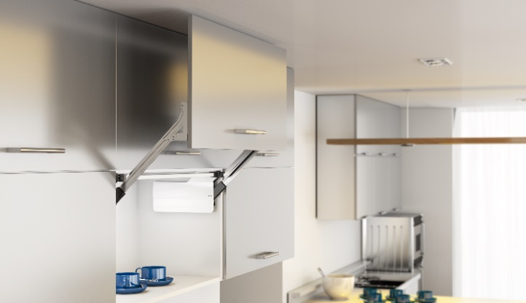 TOP STAY SK

Высота фасада h=300-580мм

1 | 1. Введите размеры фасада и вес ручки:
 | Высота фасада, мм (max. 580) | Ширина, мм | + | Вес ручки, граммы
 | 420 | 600 |  | 200
2 | 2. Из раскрывающегося списка выберите материал фасада и получите вес фасада
 |  | Вес фасада, кг | Высота, мм
 |  | 3.85 | 420
3 | 3. Получите артикул и название комплекта механизмов TOP STAYS SK соответствующего полученному значению веса фасада и его высоты. Значения веса и высоты фасада должны попадать в пределы значений для отдельного артикула механизма. Чем ближе ваши значения к средним значениям веса и высоты, тем проще будет осуществляться регулировка механизма. При значениях веса близких к границе диапазона работы модели механизма, выбирайте модель рассчитанную на больший вес.
 | Комплект механизмов | Вес фасада, кг | Высота фасада, мм |  | Артикул с белыми заглушками | Артикул с серыми заглушками
 | ТOP STAY SK (D) очень слабый | 1,3 - 4,2 | 300 - 349
 | ТOP STAY SK (D) очень слабый | 1,5 - 2,5 | 350 - 399
 | ТOP STAY SK (L) слабый | 3,5 - 7,2 | 300 - 349
 | ТOP STAY SK (L) слабый | 2,5 - 5,0 | 350 - 399
 | ТOP STAY SK (L) слабый | 2,0 - 3,5 | 400 - 550
 | ТOP STAY SK (M) средний | 6,5 - 12,0 | 300 - 349
 | ТOP STAY SK (M) средний | 4,5 - 9,0 | 350 - 399
 | ТOP STAY SK (M) средний | 2,8 - 6,5 | 400 - 550 |  | 0023352 | 0023357
 | ТOP STAY SK (M) средний | 2,0 - 5,2 | 450 - 580
 | ТOP STAY SK (H) сильный | 11,0 - 20,0 | 300 - 349
 | ТOP STAY SK (H) сильный | 8,0 - 14,5 | 350 - 399
 | ТOP STAY SK (H) сильный | 5,8 - 11,5 | 400 - 550
 | ТOP STAY SK (H) сильный | 4,2 - 9,2 | 450 - 580
 | ТOP STAY SK (С) очень сильный | 13,5 - 20,0 | 350 - 399
 | ТOP STAY SK (С) очень сильный | 10,5 -20,0 | 400 - 550
 | ТOP STAY SK (С) очень сильный | 8,3 - 16,5 | 450 - 580
4 | 4. Получите артикул комплекта рычагов TOP STAYS SK соответствующего полученному значению высоты фасада, и добавьте их к заказу. Для удобства регулировки выбирайте комплект рычагов ближе подходящий к среднему значению диапазона высот.
 | Комплект рычагов |  | Высота фасада, мм |  | Артикул:
 | Комплект рычагов ТOP STAY SK 300-349 |  | 300 - 349
 | Комплект рычагов ТOP STAY SK 350-399 |  | 350 - 399
 | Комплект рычагов ТOP STAY SK 400-550 |  | 400 - 550 |  | 0023362
 | Комплект рычагов ТOP STAY SK 450-580 |  | 450 - 580
www.dtcrussia.ru

